Avaluo
 | Avalúo de mejoras
 |  |  |  |  |  |  |  |  |  |  |  | 20 de octubre de 2024
 | Inmueble que se valúa

 |  |  |  |  |  |  | Terreno bardeado con construcciones
 |  |  |  |  |  |  | Circuito Prieto Azabache N° 201,
 |  |  |  |  |  |  | Fracc. Cavalia Residencial

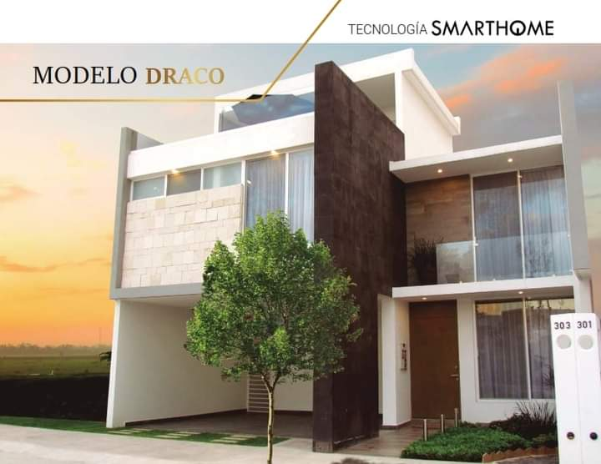

 | Propietario: |  |  |  |  | Rafael Martínez Jasso
 | Valuador |  |  |  |  | Lic. Urb. Jorge Adrián Saucedo Mares
 | Cédula profesional: |  |  |  |  | 10035794
 | Especialidad: |  |  |  |  | Inmuebles
 | Fecha del avalúo: |  |  |  |  | 20 de octubre de 2024
 | Ubicación del inmueble: |  |  |  |  | Circuito Prieto Azabache N° 201,
 |  |  |  |  |  | Fracc. Cavalia Residencial, Aguascalientes, Ags
 | Régimen de propiedad: |  |  |  |  | Privada
 | Objeto del avalúo: |  |  |  |  | Estimar el valor comercial de las mejoras
 | Propósito del avalúo: |  |  |  |  | Calculo de I.S.R.
 | Cuenta catastral: |  |  |  |  | xx-xxxx-xx-xxxx-xxx-xxx
 | Cuenta predial: |  |  |  |  | Uxxxxxx
 | Folio real: |  |  |  |  | No existe
 | Escritura: |  |  |  |  | No se proporcionó

 | VALOR REFERIDO A FEBRERO 2020 |  |  |  |  |  |  |  |  |  | $5,672,761.08

 | Características urbanas
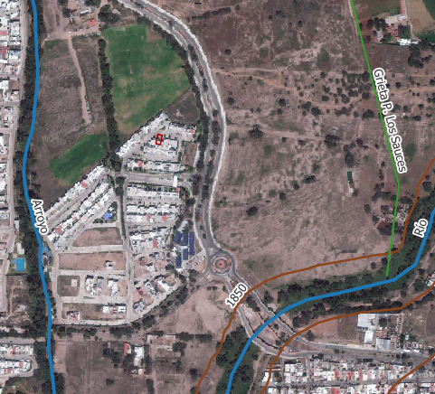
 | Clasificación de zona: |  |  |  |  | Residencial
 | Tipos de construcción: |  |  |  |  | casas unifamiliares
 | Índice de saturación: |  |  |  |  | 90%
 | Población media:
 | Contaminación ambiental: |  |  |  |  | Normal
 | Uso de suelo: |  |  |  |  | Habitacional
 | Vías de acceso e importancia:
 | Av. Eugenio Garza Sada
 | Servicios públicos
 | · Agua |  |  | · Teléfono
 | · Luz |  |  | · Alumbrado público
 | · Drenaje |  |  | · Recolección de residuos
 | · Internet
 | Equipamiento urbano
 | · Escuelas
 | · Templos
 | · Área recreativa

 | Terreno

 | Tramo de calles, transversales, limítrofes y orientación.
 | Norte: |  | Circuito Prieto Azcabache
 | Sur: |  | Circuito Prieto Azcabache |  |  |  |  |  | 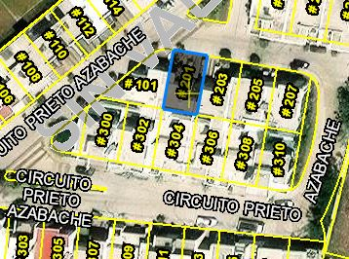
 | Este: |  | Circuito Prieto Azcabache
 | Oeste: |  | Circuito Prieto Azcabache

 | Medidas y colindancias del terreno
 | N: | 11 m, c. Circuito Prieto Azabache
 | E: | 17 m, lote habitaciona N° 203
 | S: | 11 m, lote habitacional N° 304
 | O: | 17 m, lote habitaciona N° 101

 | Topografía y config:
 |  | Terreno regular plano

 | Caract. Panorámicas:
 |  | Normal

 | Servidumbres y restricc.:
 |  | Ninguna aparente

 | FALLAS
 | Se encuentra una Grieta a 440 m del inmueble según el sistema de información de fallas geológicas y grietas (sifagg).

 | GEORREFERENCIA
 | Coordenadas UTM: 776254.45, 2424446.95
 | Coordenadas Geográficas: 21° 54' 9.198'' N, 102° 19' 34.266'' W
 | Sistema de Referencia:
 | México ITRF2008 UTM zona 13N

 | Descripción general del inmueble

 | SUPERFICIES
 |  |  |  |  |  |  |  |  |  | Uso actual: |  |  |  |  |  | Habitacional
 | Construcción tipo: |  |  |  | Resdencial, unifamiliar |  |  |  |  | Espacios construidos: |  |  |  |  |  | 17
 | Superficie construida |  |  |  | 219.25 |  | m2 |  |  | Número de niveles |  |  |  |  |  | 3
 | Superficie accesorio: |  |  |  | 55.77 |  | m2
 | Sup.terreno: |  |  | 187.00 |  |  | m2 |  |  | Edad aproximada |  |  |  |  |  | 6
 | Fuente: |  |  |  | Escritura |  |  |  |  | Vida útil remanente |  |  |  |  |  | 54
 |  |  |  |  |  |  |  |  |  | Estado de conservación |  |  |  |  |  | Buena
 |  |  |  |  |  |  |  |  |  | Calidad del proyecto |  |  |  |  |  | Bueno
 |  |  |  |  |  |  |  |  |  | Unidades rentables |  |  |  |  |  | 1

 | Consideraciones previas al avalúo

 | Ampliación de la descripción del inmueble:

 | Casa unifamiliar. El solicitante manifiesta que adquirió la vivienda la cual construyó por su cuenta la cisterna, cocina integral, bardas, el roof garden y la terraza de la planta baja las cuales terminó en febrero del 2020.

 | Metodología
 | Enfoque de Costos
 | La valuación del terreno se estima de acuerdo a la Investigación de Mercado. Se aplica el criterio y tablas de Ross-Heidecke, para la estimación de los factores de depreciación. Este enfoque considera que valor máximo del bien para el comprador con información pertinente, será la cantidad necesaria para construir o adquirir un nuevo bien de igual utilidad. Cuando el bien no es nuevo, el valor de reposición nuevo deberá ser ajustado de acuerdo a todos los métodos de apreciación y obsolescencia a la fecha del avalúo.

 | Enfoque de Ingresos (Valor de capitalización de rentas):
 | Es el valor presente de beneficios futuros derivados de la propiedad y es generalmente medido a través de la capitalización de un nivel específico de ingresos.

 | Enfoque de Mercado (Valor comparativo de mercado):
 | Es la cantidad estimada, en términos monetarios a partir del análisis y comparación de bienes iguales o similares al bien objeto de estudio, que han sido vendidos o que se encuentran en proceso de venta en el mercado abierto. Este análisis, para inmuebles especiales, se puede ralizar comparando superficie de construcción, habitaciones de hotel, camas de hospital, etc.

 | Valor Comercial:
 | Es el precio más probable en que se podría comercializar un bien, en las circunstancias prevalecientes a la fecha del avalúo, en un plazo razonable de exposición en una transacción llevada a cabo entre un oferente y un demandante libres de presiones, bien informados y como resultado de ponderar el valor físico, el valor de capitalización de rentas y el valor de mercado del bien que se trate.

 | Comentarios generales, supuestos, exclusiones y condiciones limitantes al avalúo

 | El presente análisis presupone que no existe una restricción legal en cuanto a la posesión del bien y al uso lícito del mismo. Los valores de calle y de mercado se estiman con base en la homologación de los comparables obtenidos en la investigación del mercado inmobiliario de la zona de ubicación del inmueble y zonas de características similares. La homologación considera las condiciones del inmueble que se analiza.

 | Factores de Homologación empleados

 |  | sup | Superficie construída / terreno |  |  |  |  |  |  | csp | Calidad de los servicios públicos (0-10)
 |  | neg | Factor de negoaciación |  |  |  |  |  |  | ec | Estado de conservación
 |  | fub | Factor de ubicación dentro de la colonia |  |  |  |  |  |  | proy | Calidad del Proyecto

 | tfr - Tipo de Fracc. - Factores de Zona |  |  |  |  |  |  |  |  |  | for = Factor de Forma

 | Turistica comercial |  |  |  | TC |  | 1.0 |  |  | Regular |  |  |  | R |  | 1.0
 | Comercial de 1ª |  |  |  | C1 |  | 0.9 |  |  | Irregular 4L |  |  |  | I4L |  | 0.9
 | Comercial de 2ª |  |  |  | C2 |  | 0.8 |  |  | Irregular +4L |  |  |  | I+4L |  | 0.8
 | Residencial de lujo |  |  |  | RL |  | 0.7
 | Residencial de 1ª |  |  |  | R1 |  | 0.6
 | Residencial de 2ª |  |  |  | R2 |  | 0.5
 | Interes Social |  |  |  | IS |  | 0.4
 | Habitacional Popular |  |  |  | HP |  | 0.3

 | fesq = Factor de Esquina |  |  |  |  |  |  |  |  |  | top = Factor de Topografia

 | Interior |  |  |  | INT |  | 0.85 |  |  | Plano |  |  |  | PL |  | 1
 | Medianero |  |  |  | MED |  | 1 |  |  | Ascendente |  |  |  | AS |  | 0.9
 | Esquina |  |  |  | ESQ |  | 1.15 |  |  | Descendente |  |  |  | DE |  | 0.9
 | Cabecero |  |  |  | CAB |  | 1.25 |  |  | Accidentado |  |  |  | AC |  | 0.8
 | Manzanero |  |  |  | MAN |  | 1.35

 | Investigación de mercado

 | Terrenos en venta |  |  |  |  | 1 |  |  | 2 |  |  | 3 |  |  | 4

 |  |  | No Aplica

 | Aplicaciones del enfoque comparativo del mercado

 | Terrenos en venta |  |  |  |  | 1 |  |  | 2 |  |  | 3 |  |  | 4

 | vum$ |  | No Aplica
 | sup
 | neg
 | fub
 | csp
 | top
 | for
 | tfr
 | Fesq

 | Aplicación del enfoque de costos (valor físico o directo)

 | Terreno
 |  |  | Fracción |  |  | AREA (m2) |  |  | FACTOR |  |  | VALOR U. |  |  | TOTAL
 |  |  | Unica |  |  | 0 |  |  | 0 |  |  | 0 |  |  | 0

 |  |  |  |  |  | Valor del terreno |  |  |  |  |  |  |  | No Aplica

 | Construcción original
Fracción |  | AREA (m2) |  | VALOR U. |  |  |  | vrn |  | edad |  | ec |  | vut |  | fec |  | vnr
Unica |  | 0 |  | 0 |  |  |  | 0 |  | 0 |  | 0 |  | 0 |  | 0 |  | 0

 | Mejoras
Fracción |  |  | Area (m2) | VALOR U. |  |  |  | vrn |  | fic |  | fsis |  | fec |  | FRES |  | vnr
Casa |  |  | 219.25 | $23,453.46 |  |  | $5,142,171.10 |  |  | 0.897 |  | 0.98 |  | 1.13 |  | 0.993 |  | $5,107,912.93
Accesorios |  |  | 55.77 | $23,453.46 |  |  | $1,307,999.46 |  |  | 0.897 |  | 0.98 |  | 1.13 |  | 0.993 |  | $1,299,285.31

 | Mejoras
Cisterna |  |  | 1 | $100,000.00 |  |  | $100,000.00 |  |  | 0.897 |  | 0.98 |  | 1.13 |  | 0.993 |  | $99,333.78
Cocina Interal |  |  | 1 | $100,000.00 |  |  | $100,000.00 |  |  | 1 |  | 1 |  | 1 |  | 1.000 |  | $100,000.00
Bardas |  |  | 26.40 | $6,067.80 |  |  | $160,189.92 |  |  | 0.897 |  | 0.98 |  | 1.13 |  | 0.993 |  | $159,122.70
Patio |  |  | 4.10 | $1,800.00 |  |  | $7,380.00 |  |  | 1 |  | 1 |  | 1 |  | 1.000 |  | $7,380.00
Roof Garden |  |  | 19.80 | $23,453.46 |  |  | $464,378.51 |  |  | 0.897 |  | 0.98 |  | 1.13 |  | 0.993 |  | $461,284.73
Terraza PB |  |  | 9.80 | $1,800.00 |  |  | $17,640.00 |  |  | 1 |  | 1 |  | 1 |  | 1.000 |  | $17,640.00
 |  |  |  |  |  |  |  |  |  |  |  |  | valor neto de reposición
 |  |  |  |  |  | Valor de reposición nuevo |  |  |  |  |  |  |  | $7,251,959.45

 | Aplicación del enfoque de ingresos (valor de capitalización de rentas)

RESULTADO DE LA APLICACIÓN DEL ENFOQUE DE INGRESOS |  |  |  |  |  |  |  |  |  | Valor de capitalización |  |  |  |  |  |  | No Aplica

 | Resumen de valores

 | Enfoque comparativo de mercado (Valor comparativo de mercado) |  |  |  |  |  |  |  |  |  |  |  |  |  | 0.00
...
 | VALUADOR:
 | NOMBRE:
 | N° de registro Colegio de Valuadores del Estado de Ags.
 | Especialidad: Inmuebles
 | CEDULA PROFESIONAL ING. CIVIL
 | CEDULA ESPACIALIDAD EN VALUACION
 | CEDULA MAESTRIA EN VALUACION

 | Croquis




